Sheet1 (2)
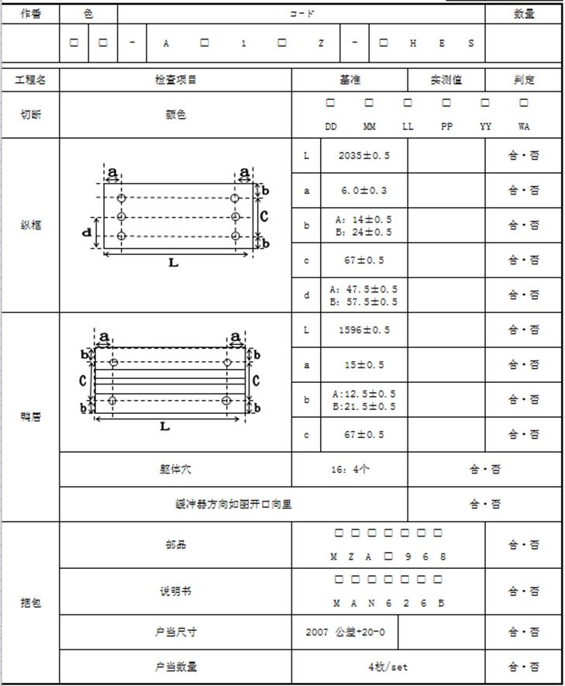
工程MS |  |  |  |  |  |  | 部门MS |  | 生产线MS |  | 人员MS
工程ID | 生产线 | 工程名
312C001 | SRM1312A | 切断
312C002 | SRM1312A | 纵框
312C003 | SRM1312A | 鸭居
312C004 | SRM1312A | 捆包

检查方法 |  |  |  |  |  |  | 日志
检查方法ID | 检查方法名 | 核对方法
312D00001 | 治具BARCODE | 扫码信息与治具ID一致
312D00002 | 卷尺 | 输入尺寸在基准工差范围内
312D00003 | 判定 | 手动选择合/否
312D00004 | BARCODE | 扫码信息与基准信息一致（允许通配符）

治具MS
治具ID | 生产线 | 工程 | 治具显示文本
312A00001 | SRM1312A | 切断 | DD
312A00002 | SRM1312A | 纵框 | 6±0.3
312A00003 | SRM1312A | 纵框 | 14±0.5
312A00004 | SRM1312A | 纵框 | 67±0.5
312A00005 | SRM1312A | 纵框 | 17.5±0.5
312A00006 | SRM1312A | 鸭居 | 15±0.5
312A00007 | SRM1312A | 鸭居 | 12.5±0.5

图片MS
图处ID | 图片路径
312P0001 | 312P0001.img
312P0002 | 312P0002.img

MS设定
检查模板编号 | 检查项目ID | 工程ID | 工程 | 图片ID | 图片路径 | 检查项目 | 图片标记 | 检查方法ID | 检查方法 | 治具ID | 基准 | 工差- | 工差+
312M0001 | 3121000001 | 312C001 | 切断 |  |  | 颜色 |  | 312D00001 | 治具BARCODE | 312A00001 | {与制品颜色匹配}
312M0001 | 3121000002 | 312C002 | 纵框 | 312P0001 | 312P0001.img | 尺寸 | L | 312D00002 | 卷尺 |  | 2035 | 0.5 | 0.5
312M0001 | 3121000003 | 312C002 | 纵框 | 312P0001 | 312P0001.img | 尺寸 | a | 312D00001 | 治具BARCODE | 312A00002 | 6±0.3
312M0001 | 3121000004 | 312C002 | 纵框 | 312P0001 | 312P0001.img | 尺寸 | b | 312D00001 | 治具BARCODE | 312A00003 | 14±0.5
312M0001 | 3121000005 | 312C002 | 纵框 | 312P0001 | 312P0001.img | 尺寸 | c | 312D00001 | 治具BARCODE | 312A00004 | 67±0.5
312M0001 | 3121000006 | 312C002 | 纵框 | 312P0001 | 312P0001.img | 尺寸 | d | 312D00001 | 治具BARCODE | 312A00005 | 17.5±0.5
312M0001 | 3121000007 | 312C003 | 鸭居 | 312P0002 | 312P0002.img | 尺寸 | L | 312D00002 | 卷尺 |  | 1596 | 0.5 | 0.5
312M0001 | 3121000008 | 312C003 | 鸭居 | 312P0002 | 312P0002.img | 尺寸 | a | 312D00001 | 治具BARCODE | 312A00006 | 15±0.5
312M0001 | 3121000009 | 312C003 | 鸭居 | 312P0002 | 312P0002.img | 尺寸 | b | 312D00001 | 治具BARCODE | 312A00007 | 12.5±0.5
312M0001 | 3121000010 | 312C003 | 鸭居 |  |  | 躯体穴 |  | 312D00003 | 判定 |  | 16：4个
312M0001 | 3121000011 | 312C003 | 鸭居 |  |  | 缓冲器方向 |  | 312D00003 | 判定 |  | 向里
312M0001 | 3121000012 | 312C004 | 捆包 |  |  | 部品 |  | 312D00004 | BARCODE |  | MZA%968
312M0001 | 3121000013 | 312C004 | 捆包 |  |  | 说明书 |  | 312D00004 | BARCODE |  | MAN626B
312M0001 | 3121000014 | 312C004 | 捆包 |  |  | 户当尺寸 |  | 312D00002 | 卷尺 |  | 2007 | 0 | 20
312M0001 | 3121000015 | 312C004 | 捆包 |  |  | 户当数量 |  | 312D00003 | 判定 |  | 4枚/set

机种MS（不同颜色可设定同一检查模板）
机种CODE | 检查模板编号
LL-AABBCDEF-NN | 312M0001
DD-AABBCDEF-NN | 312M0001

Sheet2
担当、密码

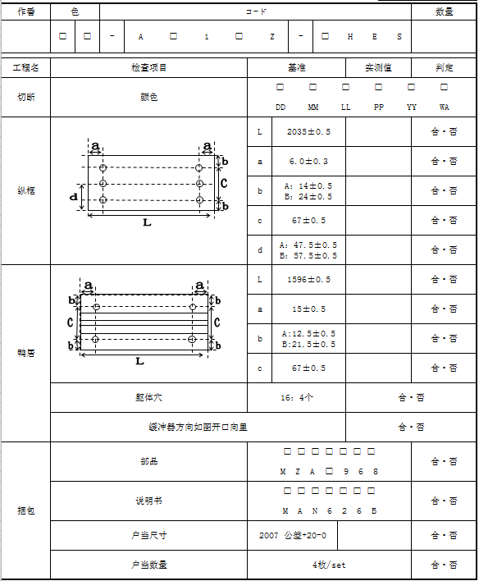
扫码枪扫描二维码
对应的现品票
1、生产线名，班次，担当，生产日期是根据登录信息取得的
2、做番，code，数量，方向是根据扫描生产明细书上的二维码取得的
3、部品，说明书的code是根据扫码取得的（此步有验证功能，之前有code对应部品信息的维护）
4、其余项目根据实测结果进行记录

录入实测值
有现品票未保存
Yes
保存

No

和治具上的条码一致
显示对应的现品票

作业员根据实际在平板上记录

上传保存

大致描述
1、MS维护（CS）
2、检查（可根据设计方便，进行调整）(BS)
3、检查结果查询（PDF报表形式）(CS)
4、以生产线为单位进行使用
5、检查MS以机种为单位（即除去颜色影响）
点击选择

点击选择

扫描部品上的条码

扫描说明书上的条码

实测值

点击选择

